Kap.4 Chudoba a soc. vylúčenie
Graf 4.1a Podiel ľudí v riziku chudoby alebo sociálneho vylúčenia, EU SILC 2016
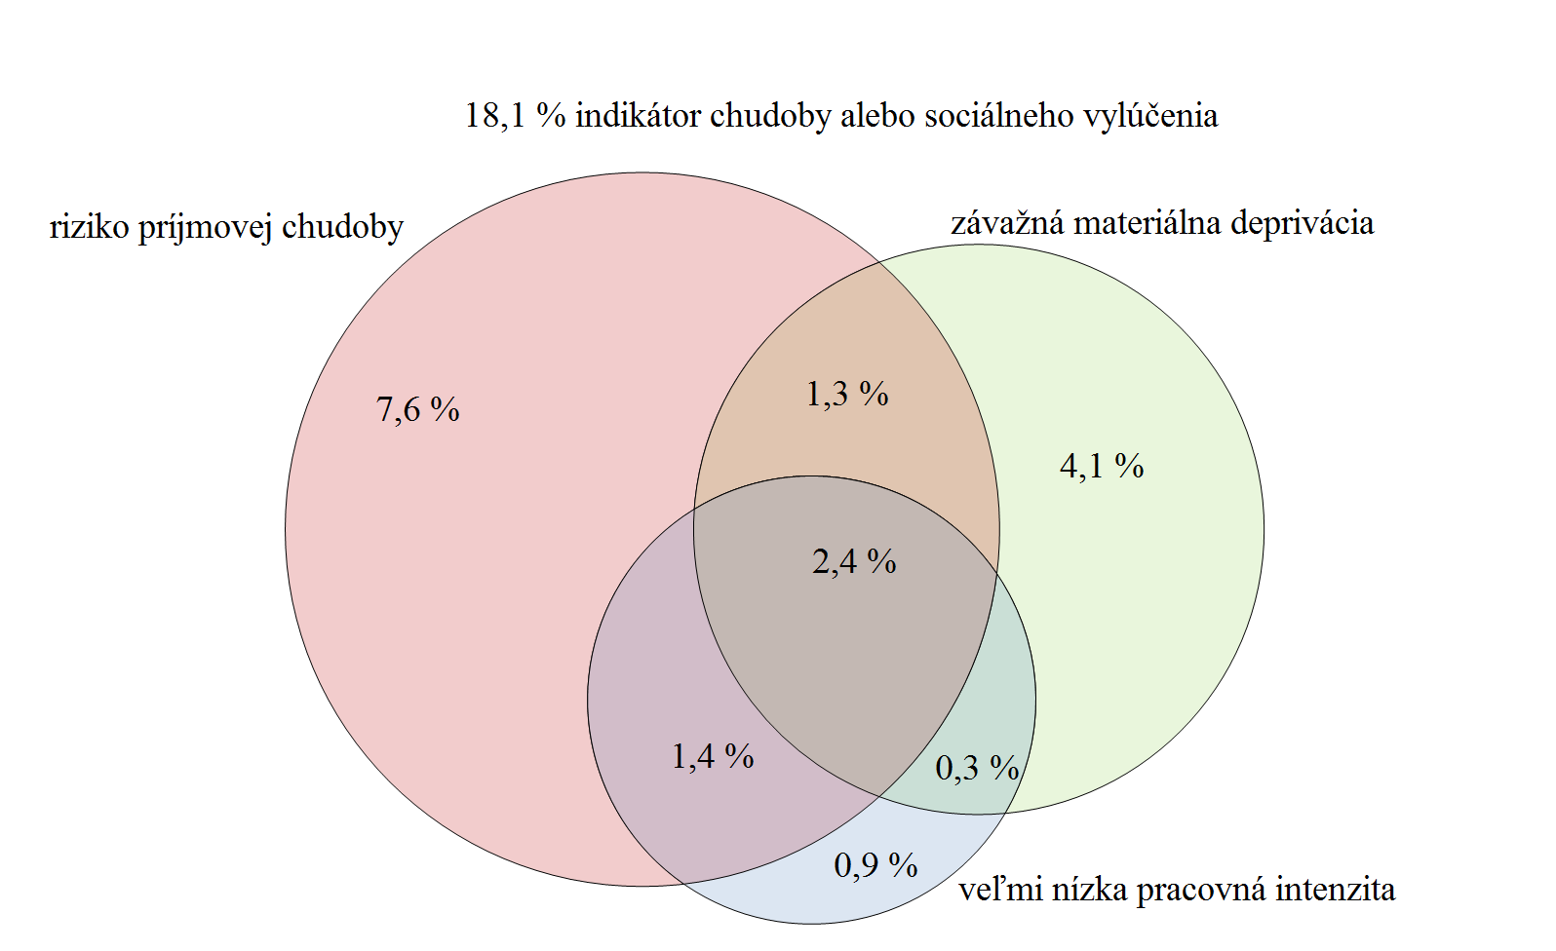

Zdroj: ŠÚ SR, EU SILC 2016, UDB

Graf 4.1b Podiel ľudí v riziku chudoby alebo sociálneho vylúčenia, EU SILC 2017
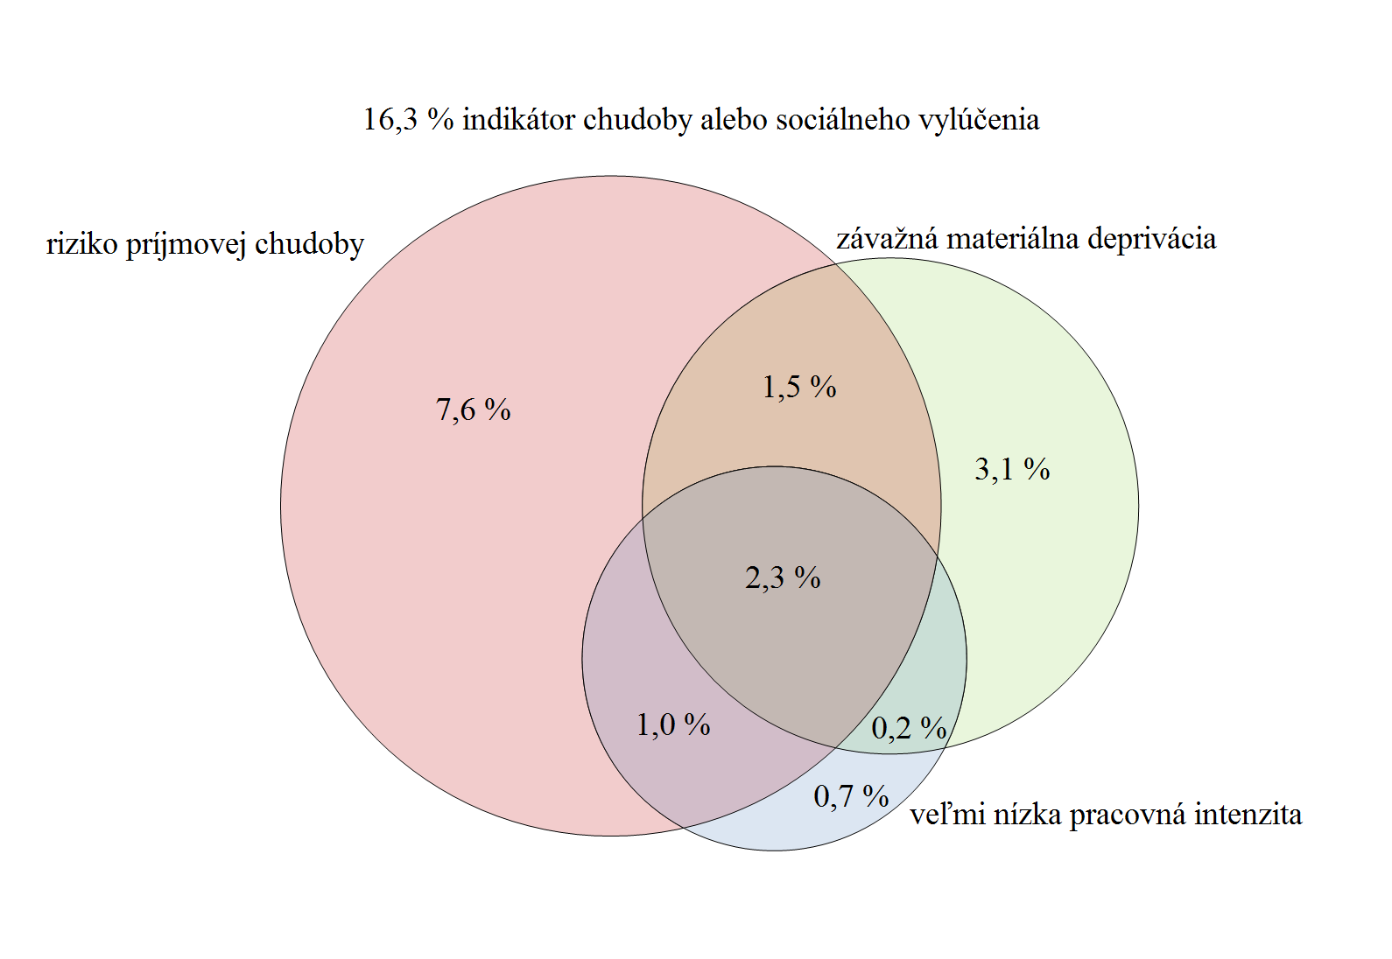

Zdroj: ŠÚ SR, EU SILC 2017, UDB

Tabuľka 4.1 Vývoj jednotlivých indikátorov tvoriacich zoskupenie indikátorov, ako aj samotnej miery rizika chudoby alebo sociálneho vylúčenia v %
 | EU SILC 2008 | EU SILC 2009 | EU SILC 2010 | EU SILC 2011 | EU SILC 2012 | EU SILC 2013 | EU SILC 2014 | EU SILC 2015 | EU SILC 2016 | EU SILC 2017
Miera rizika chudoby | 10.9 | 11 | 12 | 13 | 13.2 | 12.8 | 12.6 | 12.3 | 12.7 | 12.4
Závažná materiálna deprivácia | 11.8 | 11.1 | 11.4 | 10.6 | 10.5 | 10.2 | 9.9 | 9 | 8.2 | 7.0
Veľmi nízka intenzita práce | 5.2 | 5.6 | 7.9 | 7.7 | 7.2 | 7.6 | 7.1 | 7.1 | 6.5 | 5.4
Miera rizika chudoby alebo sociálneho vylúčenia | 20.6 | 19.6 | 20.6 | 20.6 | 20.5 | 19.8 | 18.4 | 18.4 | 18.1 | 16.3
Zdroj: ŠÚ SR

Graf 4.2 Miera rizika chudoby v jednotlivých štátoch EÚ, EU SILC 2016
 |  |  |  |  | Krajina | Česká republika | Fínsko | Dánsko | Holandsko | Slovensko | Francúzsko | Slovinsko | Rakúsko | Maďarsko | Belgicko | Spojené kráľovstvo Veľkej Británie a Severného Írska | Cyprus | Švédsko | Nemecko | Luxembursko | Malta | Írsko | EU28 | Poľsko | Portugalsko | Chorvátsko | Taliansko | Grécko | Estónsko | Lotyšsko | Litva | Spain | Bulharskko | Rumunsko
 |  |  |  |  | Skratka | CZ | FI | DK | NL | SK | FR | SI | AT | HU | BE | UK | CY | SE | DE | LU | MT | IE | EU28 | PL | PT | HR | IT | EL | EE | LV | LT | ES | BG | RO
 |  |  |  |  | rok 2016 | 9.7 | 11.6 | 11.9 | 12.7 | 12.7 | 13.6 | 13.9 | 14.1 | 14.5 | 15.5 | 15.9 | 16.1 | 16.2 | 16.5 | 16.5 | 16.5 | 16.6 | 17.3 | 17.3 | 19 | 19.5 | 20.6 | 21.2 | 21.7 | 21.8 | 21.9 | 22.3 | 22.9 | 25.3

Zdroj: Eurostat

Graf 4.3 Vývoj miery rizika chudoby na Slovensku (2005 – 2017)

 |  |  |  |  |  | EU SILC 2005 | EU SILC 2006 | EU SILC 2007 | EU SILC 2008 | EU SILC 2009 | EU SILC 2010 | EU SILC 2011 | EU SILC 2012 | EU SILC 2013 | EU SILC 2014 | EU SILC 2015 | EU SILC 2016 | EU SILC 2017
 |  |  |  |  | celkom | 13.3 | 11.6 | 10.5 | 10.9 | 11 | 12 | 13 | 13.2 | 12.8 | 12.6 | 12.3 | 12.7 | 12.4
 |  |  |  |  | muži | 13.2 | 11.8 | 9.8 | 10.1 | 10.1 | 11.7 | 12.8 | 13.2 | 12.8 | 12.7 | 12.1 | 12.7 | 12.4
 |  |  |  |  | ženy | 13.5 | 11.5 | 11.2 | 11.5 | 11.8 | 12.2 | 13.1 | 13.3 | 12.9 | 12.6 | 12.4 | 12.8 | 12.3

Zdroj: ŠÚ SR, EU SILC 2005 – 2017, UDB

Tabuľka 4.2 Vývoj hranice rizika chudoby – domácnosť jednotlivca
 | EU SILC 2005 | EU SILC 2006 | EU SILC 2007 | EU SILC 2008 | EU SILC 2009 | EU SILC 2010 | EU SILC 2011 | EU SILC 2012 | EU SILC 2013 | EU SILC 2014 | EU SILC 2015 | EU SILC 2016 | EU SILC 2017
rok v € | 2 256 | 2 547 | 2 945 | 3 223 | 3 403 | 3 670 | 3 784 | 4 156 | 4 042 | 4 086 | 4 158 | 4 171 | 4310
mesiac v € | 188 | 212 | 245 | 269 | 284 | 306 | 315 | 346 | 337 | 341 | 347 | 348 | 359
Zdroj: Eurostat/ŠÚ SR

Kap.4 NONSTOP linka pre ženy
Graf 1 Formy násilia identifikované u volajúcich žien*
 | Formy násilia identifikované u volajúcich žien | Prítomné/identifikované násilie | Bez prítomnosti danej formy násilia | Nezistené/neidentifikované násilie
 | Psychické násilie | 299 | 0 | 93
 | Fyzické násilie | 222 | 69 | 101
 | Sociálne násilie | 78 | 61 | 253
 | Ekonomické násilie | 100 | 50 | 242
 | Sexuálne násilie | 29 | 74 | 289
 | Nebezpečné vyhrážanie | 128 | 73 | 191
 | Nebezpečné prenasledovanie | 57 | 124 | 211

Zdroj: Interná databáza NLŽ
*Prítomné/identifikované násilie popisuje konkrétnu formu násilia v prípade, že volajúca jednoznačne tento druh násilia popísala. Kategória Bez prítomnosti daného násilia popisuje prípady, kedy sa volajúca jednoznačne vyjadrila, že daný druh násilia nezažíva. Nezistené/neidentifikované násilie popisuje prípady, kedy nebolo možné určiť, či volajúca žena danú formu násilia zažíva, alebo nie.

Graf 2 Vzťah násilnej osoby k volajúcim ženám

 | Vzťah násilnej osoby k volajúcim ženám - novým klientkám | Počet
 | Manžel | 305
 | Ex-manžel, ex-partner | 38
 | Partner | 27
 | Syn | 10
 | Otec | 2
 | Otec dieťaťa volajúcej ženy | 7
 | Partner matky volajúcej ženy | 1
 | Spolubývajúci | 1
 | Neznámy muž | 1

Zdroj: Interná databáza NLŽ

Graf 3 Osoby blízke ženám, na ktorých je páchané násilie**
 | Vzťah volajúcej osoby k žene zažívajúcej násilie
 | Kamarátka | 21
 | Kamarát | 13
 | Matka | 31
 | Dcéra | 17
 | Sestra | 15
 | Iný rodinný príslušník | 34
 | Susedia | 11
 | Známa/známy | 34
 | Iné pomáhajúce profesie | 17

Zdroj: Interná databáza NLŽ
**Kategóriu iných rodinných príslušníkov tvoria napríklad švagriná, babka za svoju vnučku, teta za svoju neter, vzhľadom k nízkemu počtu v jednotlivých príbuzenských vzťahoch sú uvedené ako kategória Iný rodinný príslušník. Kategóriu iné pomáhajúce profesie tvorili profesionáli volajúci v mene svojich klientiek, ktoré zažívajú násilie, napríklad sociálni pracovníci komunitného centra, nízkoprahového zariadenia a podobne.

